Trang tính1
FEEDBACK CHO IT
HÌNH ẢNH | TÌNH TRẠNG | MONG MUỐN CHỈNH SỬA | NOTE | TÌNH TRẠNG CHỈNH SỬA
 | Logo hiện tại chưa phải của CATCHECK dẫn tới là tải app về nó bị sai logo á Đạt | Sửa lại đúng logo nha, với cái tên để CATCHECK in hoa hết nha Đạt |  | Đang sửa
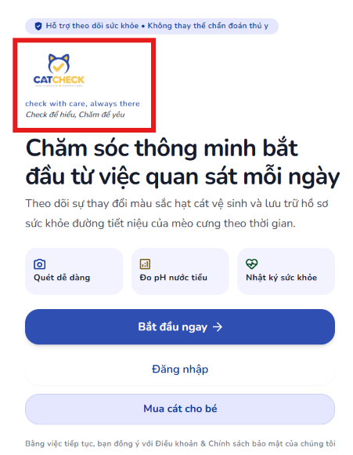 | ngay trang đầu logo cũng bị sai ạ | Chỉnh lại như hình kế bên nha, với lại in hoa cái ni lên nì "CHECK WITH CARE, ALWAYS THERE" | 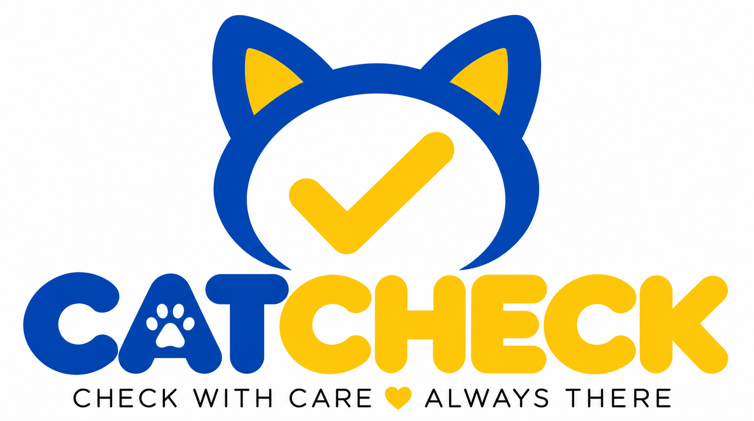 | Đang sửa
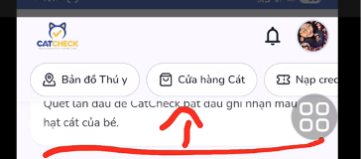 | Chỗ này giao diện trên điện thoại nó bị lỗi á, lướt lướt là cái khu vực chỗ bản đồ thú y nó chớp giật liên hồi |  |  | Đang sửa
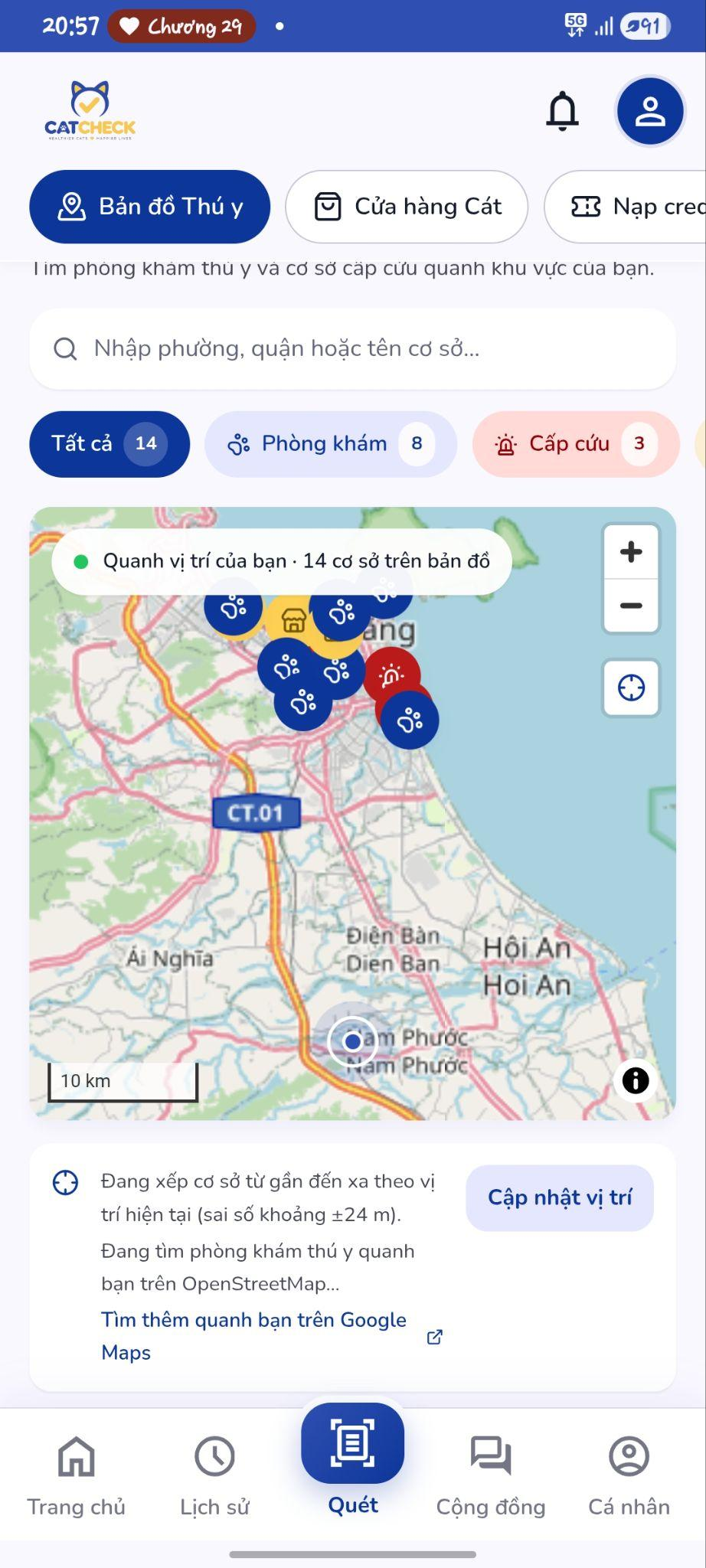 | Chỗ bản đồ này hiện tại dó chỉ mới có đề xuất tại 1 khu vực nhỏ ở ĐN thôi hả Đạt, t ở quê vô thì nó có định vị nhưng không đề xuất các phòng khám gần t như mấy cái móng mèo trong hình, nhma cáci tìm kiếm quanh bạn trên gg map thì vẫn ok kick vô nó hiện cho mấy phòng khám gần đấy. | Có thể nào cho nó hiện các phòng khám gần t nếu t định vị ở Duy Xuyên thì nó hiện mấy phòng khám trên giao diện của app lun chứ hong cần chuyển qua GG map được hong (Chuyển qua gg map vẫn ok, vẫn giữ nha). Với cả bây giờ có thể nhờ gemini nó đề xuất cho các phòng khám có lượt đánh giá cao đồ các kiểu ấy, mấy cái phòng khám đề xuất của mình có thể chỉ hiện các phòng khám có nhiều lượt đề xuất và tổng quan trên 4,5 sao được k. | cái ni t đang dùng bản opensource, nên nhiều khi nó chưa đưuọc xịn, để t đổi model xem thử he OKI | Đang sửa
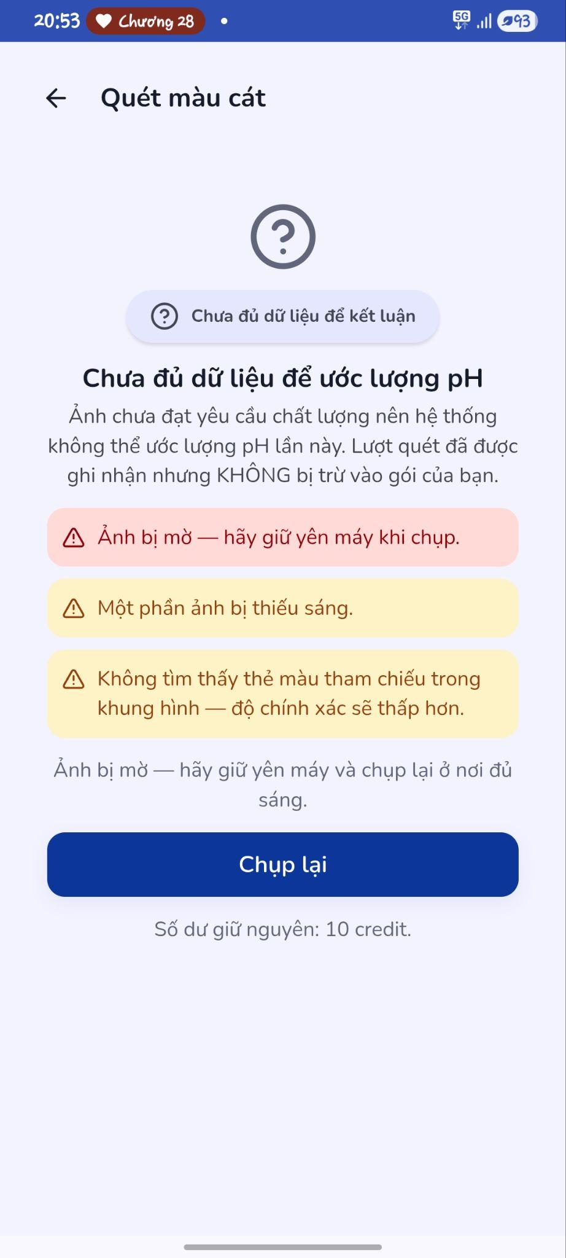 | Cái này t mới chụp thử ảnh trên máy tính thôi chứ chưa chụp ảnh thực tế nha, nhưng mà có 1 cái dòng thứ 3 màu vàng ý | Là có thể để AI tự nhận diện màu mà không cần để bảng màu tham chiếu vào không Đạt | bảng màu thì hiện tại t đang dùng dải màu chuẩn để đo độ PH, còn PH ứng với mức nào với tình trạng sức khỏe thì t cần thêm thời gian research để map cho đúng, nếu b có dạng bảng màu chuẩn quy đổi ra tình trạng bệnh thì gửi t làm sẽ nhanh hơn á, mà cái ni dùng thư viện để nhận diện màu cát thôi chứ chưa đến mức phải dùng AI | Cần trao đổi thêm
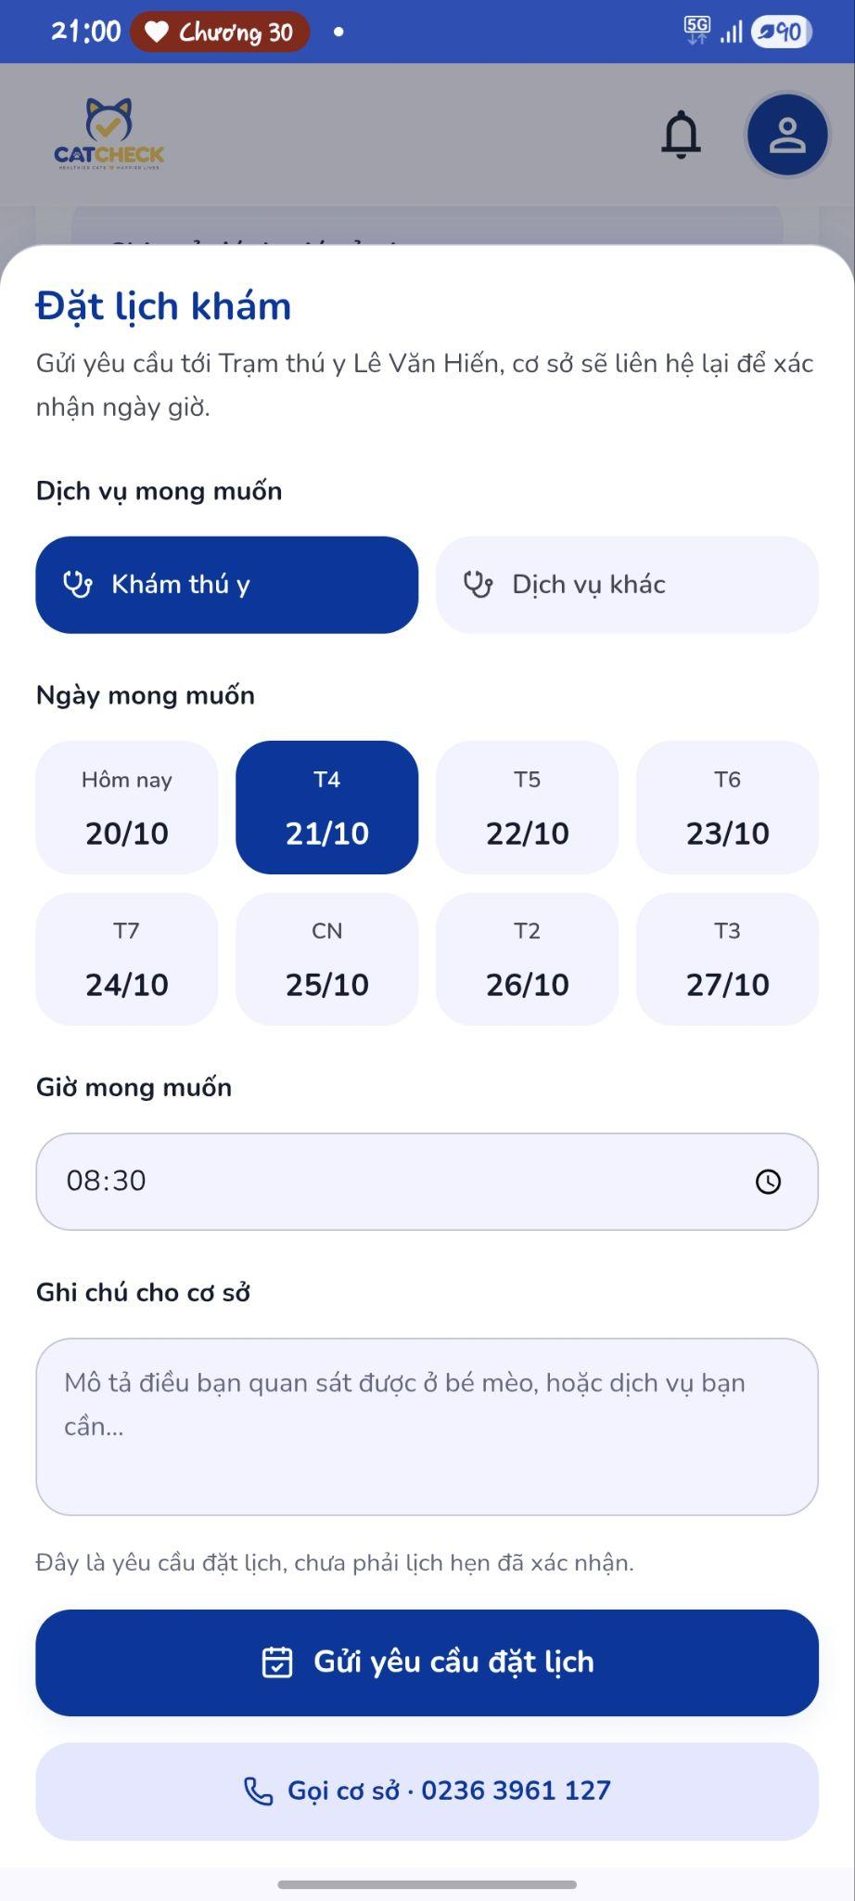 |  |  | Tính năng đặt lịch này là nó hoạt động như nào á Đạt, cái này là điền thông tin xong nhấn đặt lịch là nó gửi về số điện thoại cho phòng khám đấy hả. Hay bên Catcheck mình phải liên hệ cho các phòng khám để nhờ họ sủ dụng app mình để khi có ai đặt kịch thì nó sẽ thông báo về cho bên thú y. -> cái này là 1 cái tiện ích để mình gửi lịch đặt phòng khám trước cho các bên khám với trường hợp là cái phòng khám đó cũng dùng cái app này của mình, cái ni t mới nghĩ ra để thêm gần đây, nếu bây thấy k cần thiết thì t ẩn đi cũng k sao | Cần trao đổi thêm
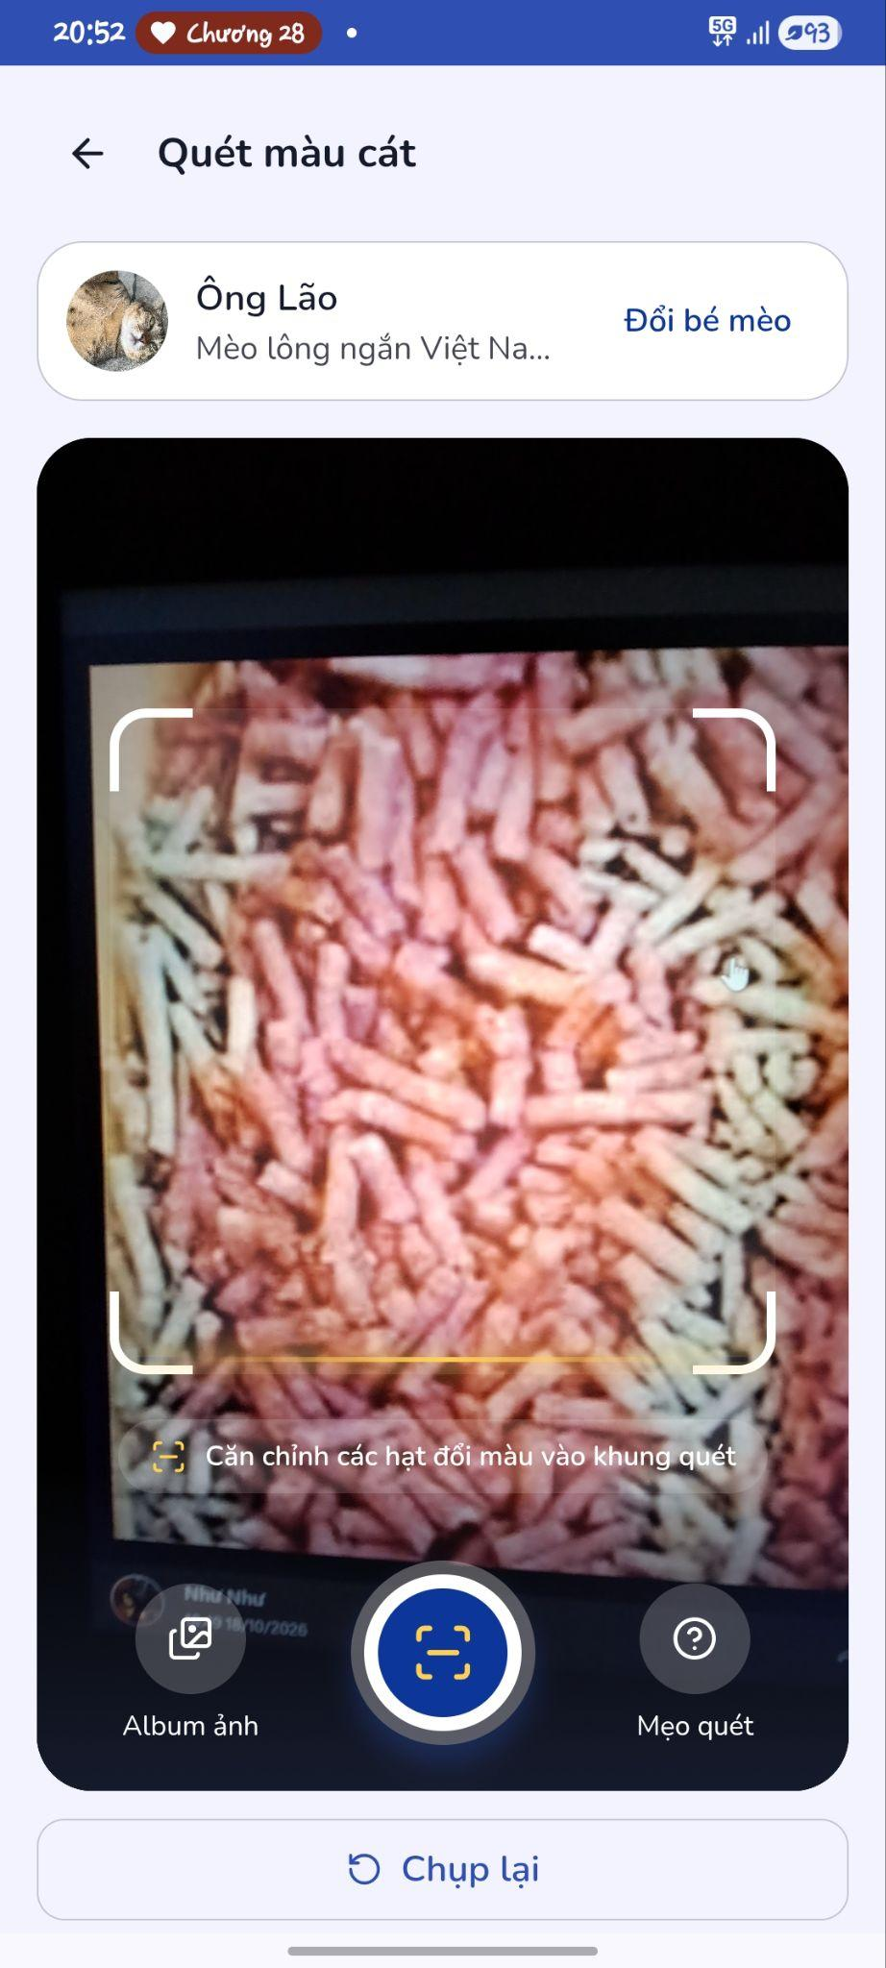 | Này mới test thử chụp trên màn hình lap, mà t thấy nó cứ hiện tình trạng quét lên quét xuống mãi ấy. | Có thể lượt bớt bước xác nhận ở dưới mà chụp 1 cái nó hiện hình luôn không , tại như t mới nãy vừa dùng lần đầu cứ thấy nó quét lên quét xuống mãi tưởng chưa quét được nên ngồi đợi nó quét một hồi lâu quá lướt xuống mới thấy có nút xác nhận nữa :)))) | được, do t test trên máy tính nên t hay upload ảnh lên á,cái ni sửa cho | Đang sửa
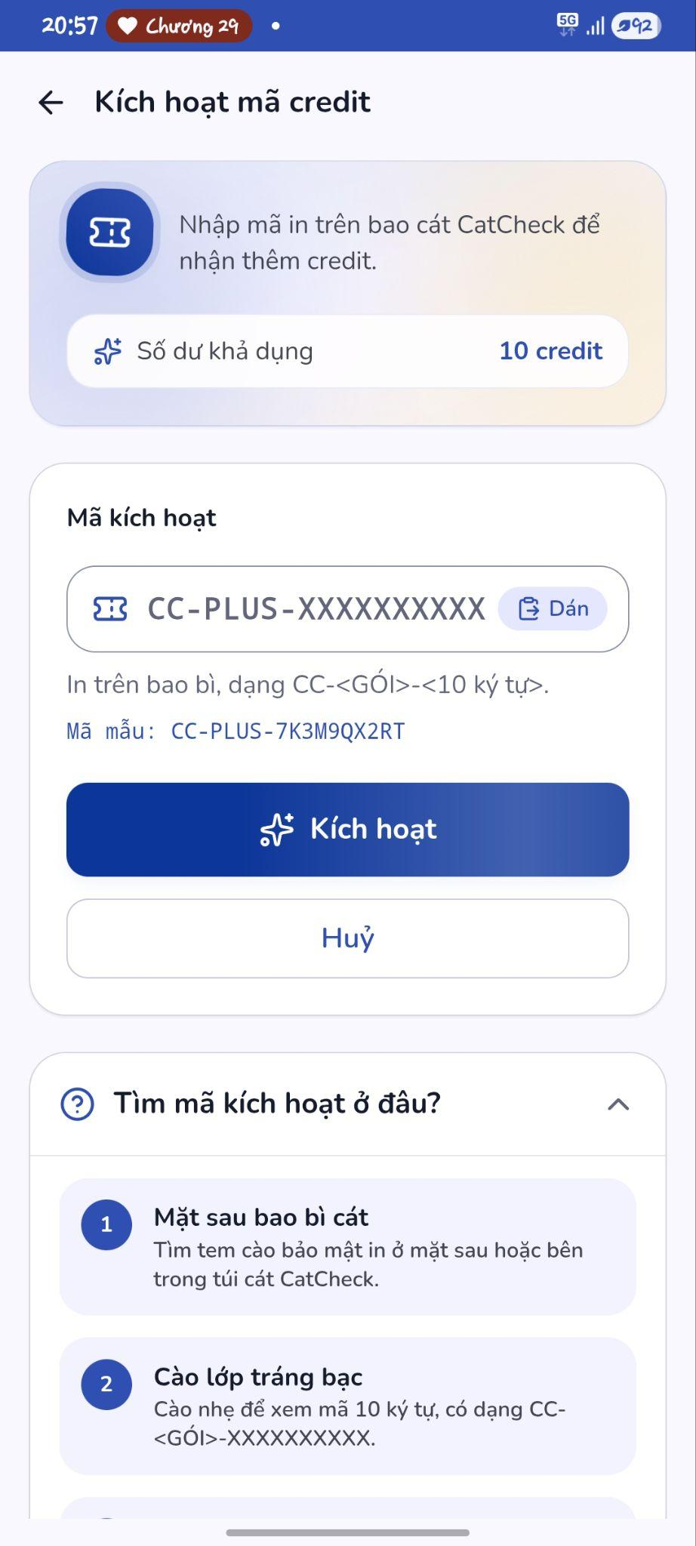 | Chỗ này hiện nó là người dùng phải tự nhập mã | T muốn nó theo kiểu quét mã QR ấy, tụi t sẽ in trên bao bì mỗi bao mỗi QR riêng. Họ quét là hệ thống sẽ kích hoạt mã code đó mã không cần nhập từng chữ á. BỔ SUNG: Để thêm 1 dòng lưu ý là Lưu ý trước khi kích hoạt QR: Túi 1 kg: 10 credit/7 ngày Túi 2,5 kg: 36 credit/30 ngày. Thời hạn tính từ lúc kích hoạt, nên chỉ quét khi bắt đầu dùng cát. Quét nhiều mã cùng lúc sẽ cộng dồn credit và thời hạn. | oke ní, t đang sửa đây, đó t generate sẵn cho vài mã QR rồi test hỉ OKI | Đang sửa
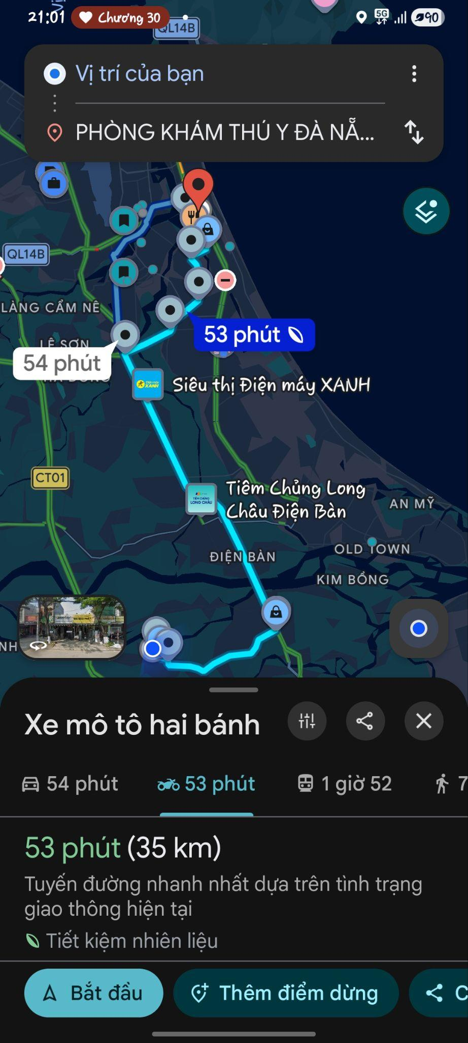 | Cái hình ni là lúc t nhấn dô phòng khám đề xuất ấy, nó hiện xa lắc | mấy cái phòng khám đề xuất để nó hiện phòng khám được đánh giá cao được định vị gần người dùng được hân. | uhm, cái này đang liên quan tới thằng map mà t đang dùng á, để t xem kỹ lại phần ni ha OKAI | Cần trao đổi thêm
 | Mấy cái điều khoản & chính sách ni thấy chưa có | Có thể thêm Điều khoản & chính sách dô được hân. Còn nếu cần bọn bạn soạn ra để gửi thì Đạt liệt kê cho bọn bạn cần có những điều khoản và chính sách nào được hân. Tại cũng chưa làm app lần nào nên hong rõ :)))) | oke, để t múa | Đang sửa
 |  | Tên miền này có thể chỉnh thành catcheck.vn hân tại .click thấy hong liên quan lắm. | không được á, ban đầu t hỏi để mua tên miền, tên miền có đuôi .vn giá khá cao, nếu làm đồ án mà thuê thì cũng được nma t mới hỏi để bây cân nhắc, do Huyền xử t mua đó kkk, giờ muốn đổi thì mua thêm thôi , giá ở đây ha : https://www.matbao.net/ten-mien/ket-qua-kiem-tra-ten-mien?tenmien=catcheck.vn#top_search | Cần trao đổi thêm | do con Huyền đó :v
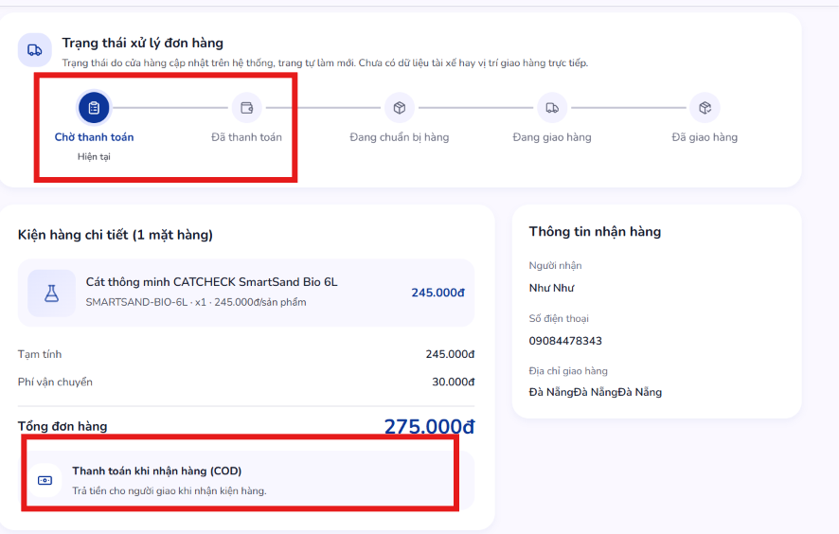 | Thanh toán khi nhận hàng (COD) nhưng phải đợi thanh toán mới xác nhận đơn hở |  | t có thêm 1 cái quét mã QR để mấy sếp thanh toán đó, thanh toán xong là đơn hàng xác nhận, còn cái COD đó b muốn xác nhận đơn trước thì t sẽ sửa lại là xác nhận đơn khác với đơn đã hoàn thành ha | Đang sửa
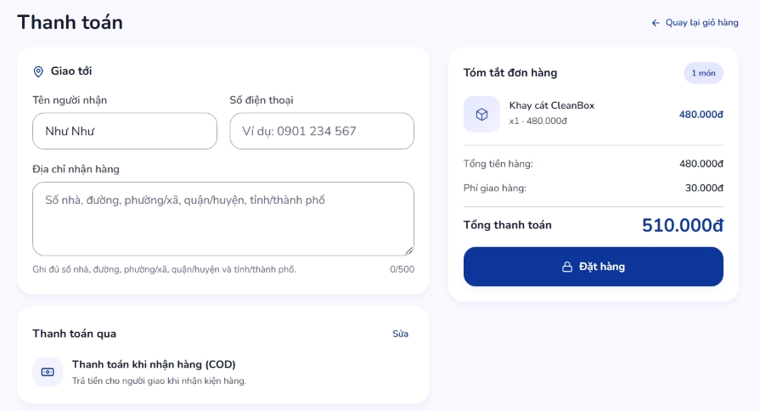 |  | Thêm chỗ nhập mã giảm giá nựa nha Đạt, với chỗ địa chỉ thêm cái chọn vị trí hiện tại cho họ đỡ phải nhập nữa nhe, thêm cái lưu thông tin cho lần mua sau. | oke, để t múa | Đang sửa
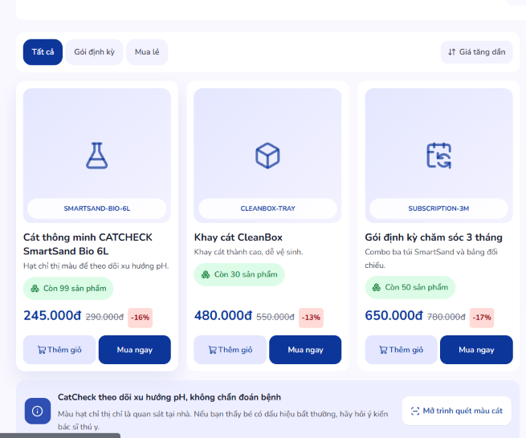 |  | Mấy cái gói này bọn bạn tự chỉnh được hân Đạt, tại mấy gói ni vẫn chưa chốt được bản cuối á, cho bọn bạn acc seller hay admin để tự chỉnh được hân. file Đạt gửi bữa hởm t đăng nhập thử mà k được | ồ, có account admin & seller t gửi hôm bữa chắc nó hết hạn r, để t check tính năng r gửi ha | Đang sửa

